상품제안서
[카카오프렌즈] 춘식이 패치 세트 | 상품코드: F29334

 |  |  |  |  |  |  | 02-412-0044 | www.easy1.co.kr
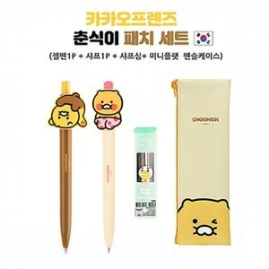

【상세/제작정보】 | 기본수량 미만 인쇄시 비용 추가. 기본수량 50세트 이상 볼펜, 샤프 실크인쇄 포함

【인쇄/포장옵션】 | 실크 / OPP(비닐)

【공급단가】 | 수량 | 50~ | 100~ | 500~ | 1,000~ | 2,000~
*VAT별도 | 단가 | 10,200원 | 10,030원 | 9,770원 | 9,600원 | 9,350원

【상품 URL】 | http://www.easy1.co.kr/src/goods_detail.php?gdno=29334

